Activité
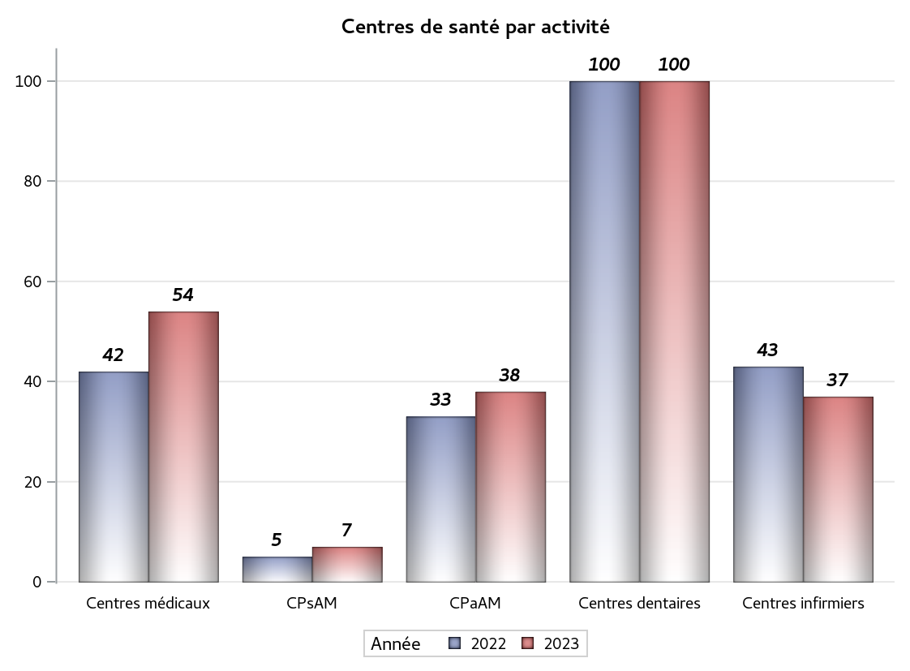

Implantation
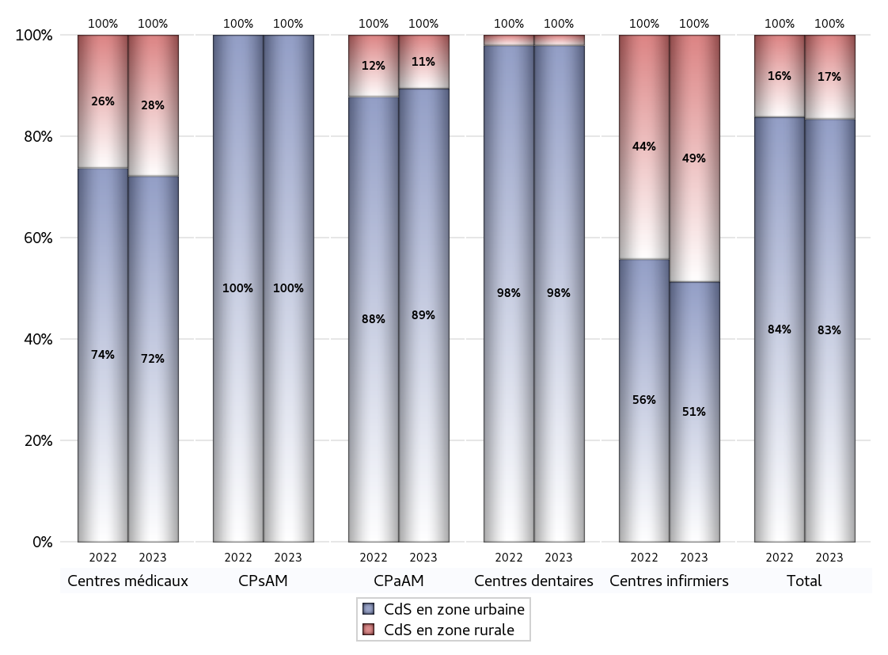
ZONE D'IMPLANTATION DES CENTRES
 | centres médicaux |  |  | Centres de santé polyvalents sans auxiliaires médicaux CPsAM |  | Centres de santé polyvalents avec auxiliaires médicaux CPaAM |  | Total centres à activité médicale | Centres de santé dentaires |  |  | Centres de santé infirmiers |  | Grand Total | Dont centres de santé pluri professionnels
 | avec MG et avec auxiliaires médicaux | avec MG et sans auxiliaires médicaux | sans MG | avec MG | sans MG | avec MG | sans MG |  | avec MG et avec auxiliaires médicaux | avec MG et sans auxiliaires médicaux | sans MG | avec MG | sans MG
CdS en zone urbaine | 12 | 23 | 4 | 5 | 2 | 24 | 10 | 80 | 0 | 0 | 98 | 0 | 19 | 197 | 37
Sous total zone urbaine | 39 |  |  | 7 |  | 34 |  |  | 98 |  |  | 19
Dont QPV | 0 | 3 | 0 | 0 | 0 | 8 | 1 | 12 | 0 | 0 | 14 | 0 | 1 | 27 | 8
Dont quartier vécu | 2 | 1 | 0 | 0 | 0 | 3 | 1 | 7 | 0 | 0 | 6 | 0 | 1 | 14 | 5
Dont zone prioritaire du SROS | 6 | 15 | 0 | 1 | 1 | 13 | 1 | 37 | 0 | 0 | 30 | 0 | 14 | 81 | 19
CdS en zone rurale | 1 | 13 | 1 | 0 | 0 | 4 | 0 | 19 | 0 | 0 | 2 | 0 | 18 | 39 | 5
Sous total zone rurale | 15 |  |  | 0 |  | 4 |  |  | 2 |  |  | 18
Dont zone prioritaire du SROS | 1 | 11 | 1 | 0 | 0 | 3 | 0 | 16 | 0 | 0 | 2 | 0 | 17 | 35 | 4
Total(sous total zone urbaine + sous total zone rurale) | 54 |  |  | 7 |  | 38 |  | 99 | 100 |  |  | 37 |  | 236 | 42

Gestionnaires
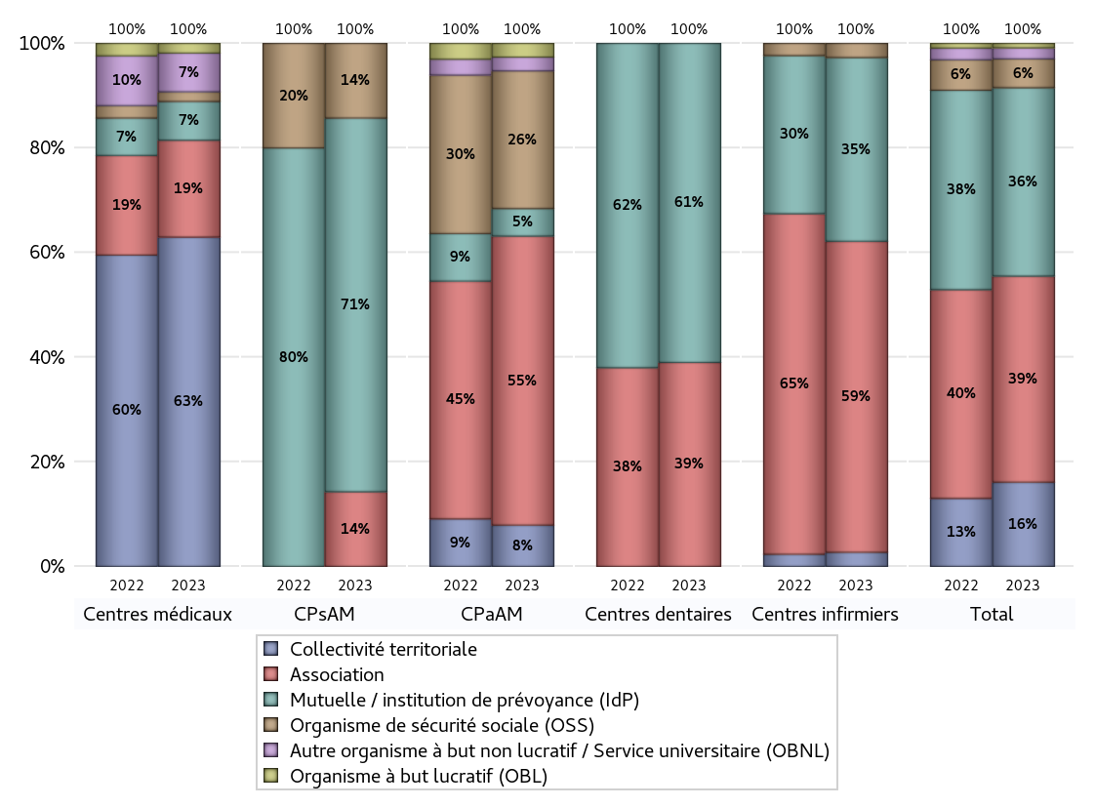
NOMBRE DE CENTRES DE SANTE PAR GESTIONNAIRE
 | centres médicaux |  |  | Centres de santé polyvalents sans auxiliaires médicaux CPsAM |  | Centres de santé polyvalents avec auxiliaires médicaux CPaAM |  | Total centres à activité médicale | Centres de santé dentaires |  |  | Centres de santé infirmiers |  | Grand Total | Dont centres de santé pluri professionnels
 | avec MG et avec auxiliaires médicaux | avec MG et sans auxiliaires médicaux | sans MG | avec MG | sans MG | avec MG | sans MG |  | avec MG et avec auxiliaires médicaux | avec MG et sans auxiliaires médicaux | sans MG | avec MG | sans MG
Collectivité territoriale | 6 | 27 | 1 | 0 | 0 | 3 | 0 | 37 | 0 | 0 | 0 | 0 | 1 | 38 | 9
Sous total Collectivité territoriale | 34 |  |  | 0 |  | 3 |  |  | 0 |  |  | 1
Association | 4 | 4 | 2 | 1 | 0 | 11 | 10 | 32 | 0 | 0 | 39 | 0 | 22 | 93 | 15
Sous total Association | 10 |  |  | 1 |  | 21 |  |  | 39 |  |  | 22
Mutuelle / institution de prévoyance (IdP) | 1 | 1 | 2 | 3 | 2 | 2 | 0 | 11 | 0 | 0 | 61 | 0 | 13 | 85 | 4
Sous total IdP | 4 |  |  | 5 |  | 2 |  |  | 61 |  |  | 13
Organisme de sécurité sociale (OSS) | 1 | 0 | 0 | 1 | 0 | 10 | 0 | 12 | 0 | 0 | 0 | 0 | 1 | 13 | 11
Sous total OSS | 1 |  |  | 1 |  | 10 |  |  | 0 |  |  | 1
Autre organisme à but non lucratif / Service universitaire (OBNL) | 0 | 4 | 0 | 0 | 0 | 1 | 0 | 5 | 0 | 0 | 0 | 0 | 0 | 5 | 1
Sous total OBNL | 4 |  |  | 0 |  | 1 |  |  | 0 |  |  | 0
Organisme à but lucratif (OBL) | 1 | 0 | 0 | 0 | 0 | 1 | 0 | 2 | 0 | 0 | 0 | 0 | 0 | 2 | 2
Sous total OBL | 1 |  |  | 0 |  | 1 |  |  | 0 |  |  | 0
Autre organisme à but lucratif | 0 | 0 | 0 | 0 | 0 | 0 | 0 | 0 | 0 | 0 | 0 | 0 | 0 | 0 | 0
Sous total Autre OBL | 0 |  |  | 0 |  | 0 |  |  | 0 |  |  | 0
Etablissement de santé (ES) | 0 | 0 | 0 | 0 | 0 | 0 | 0 | 0 | 0 | 0 | 0 | 0 | 0 | 0 | 0
Sous total ES | 0 |  |  | 0 |  | 0 |  |  | 0 |  |  | 0
Etat | 0 | 0 | 0 | 0 | 0 | 0 | 0 | 0 | 0 | 0 | 0 | 0 | 0 | 0 | 0
Sous total SU | 0 |  |  | 0 |  | 0 |  |  | 0 |  |  | 0
Total | 54 |  |  | 7 |  | 38 |  | 99 | 100 |  |  | 37 |  | 236 | 42

Effectifs
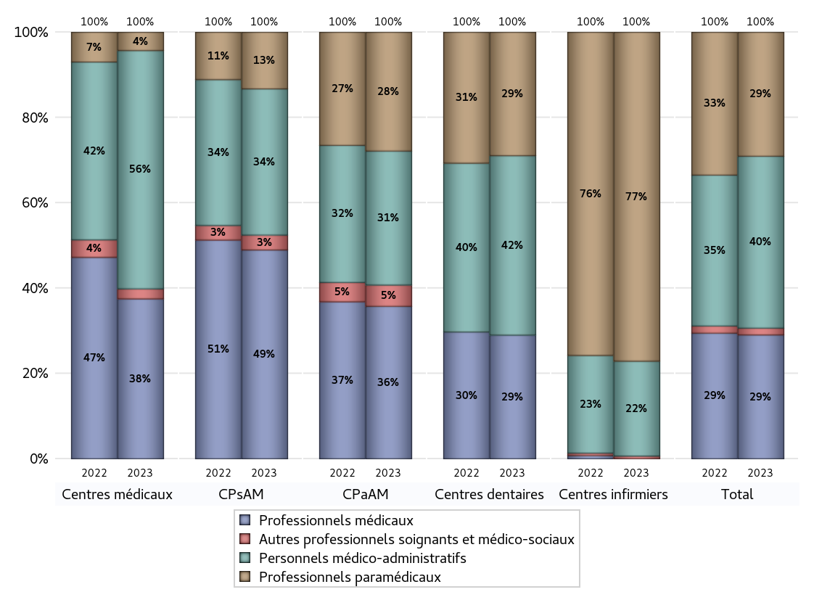
EFFECTIFS DES CENTRES
 | centres médicaux | Centres de santé polyvalents sans auxiliaires médicaux CPsAM | Centres de santé polyvalents avec auxiliaires médicaux CPaAM | Total centres à activité médicale | Centres de santé dentaires | Centres de santé infirmiers | Grand Total
Professionnels médicaux (1) | 288 | 70 | 222 | 580 | 460 | 0 | 1040
Dont Médecins généralistes | 220 | 10 | 131 | 361 | 0 | 0 | 361
Dont Autres médecins spécialistes | 54 | 40 | 69 | 163 | 1 | 0 | 164
Dont Sages-Femmes | 10 | 0 | 4 | 14 | 0 | 0 | 14
Dont Chrirurgiens dentistes | 4 | 20 | 17 | 41 | 459 | 0 | 500
Dont Autres professionnels médicaux | 0 | 0 | 1 | 1 | 0 | 0 | 1
Professionnels paramédicaux (2) | 33 | 19 | 173 | 225 | 459 | 357 | 1041
Dont Infirmiers | 9 | 0 | 106 | 115 | 0 | 347 | 462
Dont Assistants dentaires | 5 | 18 | 9 | 32 | 458 | 0 | 490
Dont Autres | 19 | 1 | 58 | 78 | 1 | 10 | 89
Pharmaciens (3) | 0 | 0 | 0 | 0 | 0 | 0 | 0
Total Professionnels de santé (1)+(2)(+3) | 321 | 89 | 395 | 805 | 919 | 357 | 2081
Autres professionnels soignants et médico-sociaux (4) | 18 | 5 | 31 | 54 | 0 | 3 | 57
Personnels médico-administratifs (5) | 429 | 49 | 195 | 673 | 667 | 103 | 1443
Total (1)+(2)+(3)+(4)+(5) | 768 | 143 | 621 | 1532 | 1586 | 463 | 3581

Fonctionnement
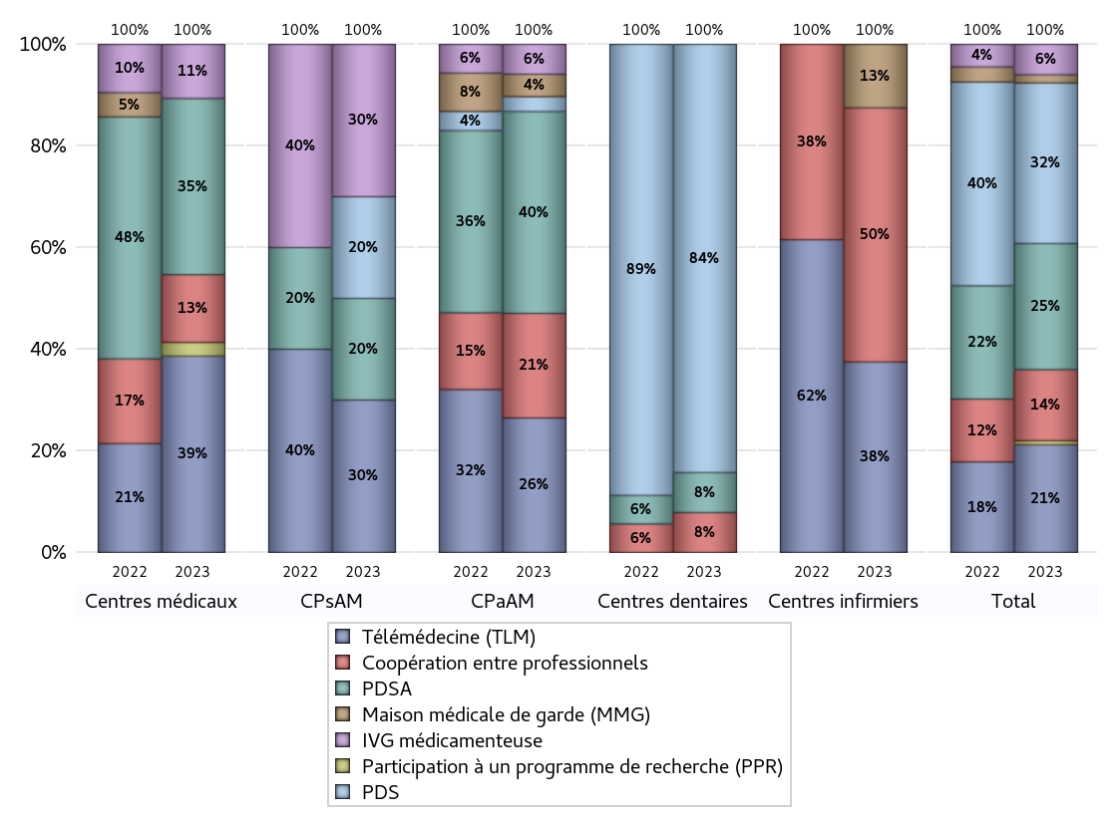
FONCTIONNEMENT(PDSA/MMG/IVG/TLM/PPR/COOP)
 | centres médicaux |  |  | Centres de santé polyvalents sans auxiliaires médicaux CPsAM |  | Centres de santé polyvalents avec auxiliaires médicaux CPaAM |  | Total centres à activité médicale | Centres de santé dentaires |  |  | Centres de santé infirmiers |  | Grand Total | Dont centres de santé pluri professionnels
 | avec MG et avec auxiliaires médicaux | avec MG et sans auxiliaires médicaux | sans MG | avec MG | sans MG | avec MG | sans MG |  | avec MG et avec auxiliaires médicaux | avec MG et sans auxiliaires médicaux | sans MG | avec MG | sans MG
PDSA au sein du centre | 2 | 6 | 0 | 1 | 0 | 7 | 8 | 24 | 0 | 0 | 7 | 0 | 0 | 31 | 9
PDSA en dehors du centre | 6 | 12 | 0 | 1 | 0 | 12 | 0 | 31 | 0 | 0 | 0 | 0 | 0 | 31 | 18
Sous total 1 PDSA | 8 | 18 | 0 | 2 | 0 | 19 | 8 | 55 | 0 | 0 | 7 | 0 | 0 | 62 | 27
Sous total PDSA | 26 |  |  | 2 |  | 27 |  |  | 7 |  |  | 0
PDS au sein du centre | 0 | 0 | 0 | 1 | 0 | 1 | 1 | 3 | 0 | 0 | 73 | 0 | 0 | 76 | 1
PDS en dehors du centre | 0 | 0 | 0 | 1 | 0 | 0 | 0 | 1 | 0 | 0 | 2 | 0 | 0 | 3 | 0
Sous Total 1 PDS | 0 | 0 | 0 | 2 | 0 | 1 | 1 | 4 | 0 | 0 | 75 | 0 | 0 | 79 | 1
Sous total PDS | 0 |  |  | 2 |  | 2 |  |  | 75 |  |  | 0
Maison médicale de garde (MMG) | 0 | 0 | 0 | 0 | 0 | 3 | 0 | 3 | 0 | 0 | 0 | 0 | 1 | 4 | 3
Sous total MMG | 0 |  |  | 0 |  | 3 |  |  | 0 |  |  | 1
IVG instrumentale | 0 | 0 | 0 | 0 | 0 | 0 | 0 | 0 | 0 | 0 | 0 | 0 | 0 | 0 | 0
Sous total IVGI | 0 |  |  | 0 |  | 0 |  |  | 0 |  |  | 0
IVG médicamenteuse | 3 | 5 | 0 | 3 | 0 | 4 | 0 | 15 | 0 | 0 | 0 | 0 | 0 | 15 | 8
Sous total IVGM | 8 |  |  | 3 |  | 4 |  |  | 0 |  |  | 0
Télémédecine (TLM) | 9 | 17 | 3 | 3 | 0 | 18 | 0 | 50 | 0 | 0 | 0 | 0 | 3 | 53 | 27
Sous total TLM | 29 |  |  | 3 |  | 18 |  |  | 0 |  |  | 3
Participation à un programme de recherche (PPR) | 1 | 1 | 0 | 0 | 0 | 0 | 0 | 2 | 0 | 0 | 0 | 0 | 0 | 2 | 1
Sous total PPR | 2 |  |  | 0 |  | 0 |  |  | 0 |  |  | 0
Coopération entre professionnels | 6 | 3 | 1 | 0 | 0 | 6 | 8 | 24 | 0 | 0 | 7 | 0 | 4 | 35 | 12
Sous total Coop | 10 |  |  | 0 |  | 14 |  |  | 7 |  |  | 4
Total | 75 |  |  | 10 |  | 68 |  | 153 | 89 |  |  | 8 |  | 250 | 79

Prévention
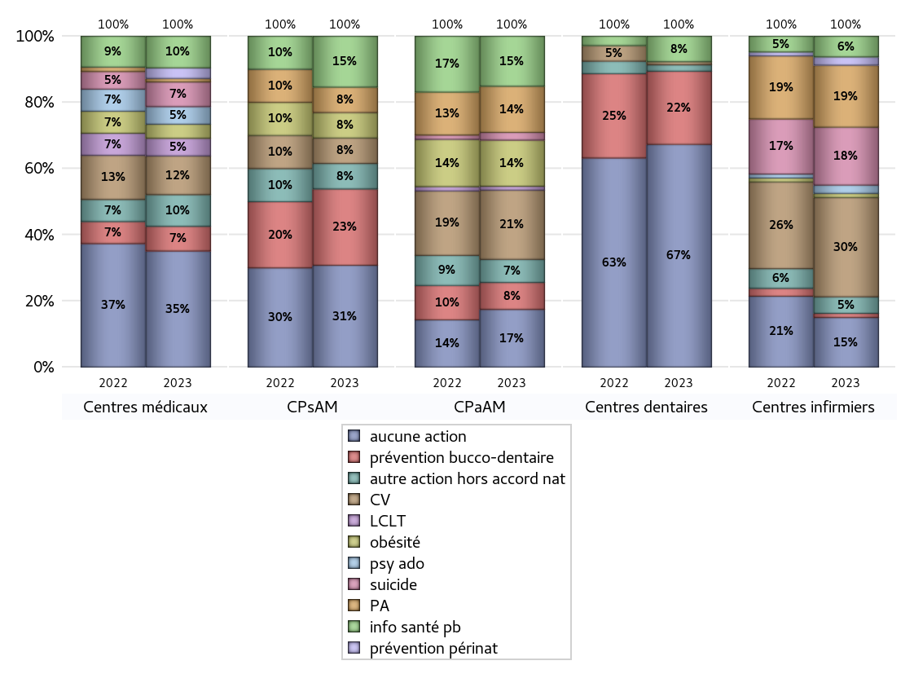
ACTIONS DE PREVENTION
 | centres médicaux |  |  | Centres de santé polyvalents sans auxiliaires médicaux CPsAM |  | Centres de santé polyvalents avec auxiliaires médicaux CPaAM |  | Total centres à activité médicale | Centres de santé dentaires |  |  | Centres de santé infirmiers |  | Grand Total | Dont centres de santé pluri professionnels
 | avec MG et avec auxiliaires médicaux | avec MG et sans auxiliaires médicaux | sans MG | avec MG | sans MG | avec MG | sans MG |  | avec MG et avec auxiliaires médicaux | avec MG et sans auxiliaires médicaux | sans MG | avec MG | sans MG
Aucune action | 4 | 26 | 3 | 3 | 1 | 5 | 10 | 52 | 0 | 0 | 70 | 0 | 12 | 134 | 10
Sous total aucune action | 33 |  |  | 4 |  | 15 |  |  | 70 |  |  | 12
Amélioration de la couverture vaccinale CV) | 5 | 6 | 0 | 1 | 0 | 18 | 0 | 30 | 0 | 0 | 1 | 0 | 24 | 55 | 23
Sous total CV | 11 |  |  | 1 |  | 18 |  |  | 1 |  |  | 24
Lutte contre la tuberculose (LCLT) | 1 | 4 | 0 | 0 | 0 | 1 | 0 | 6 | 0 | 0 | 0 | 0 | 0 | 6 | 2
Sous total LCLT | 5 |  |  | 0 |  | 1 |  |  | 0 |  |  | 0
Surpoids et obésité chez l'enfant | 2 | 2 | 0 | 1 | 0 | 12 | 0 | 17 | 0 | 0 | 0 | 0 | 1 | 18 | 14
Sous total obésité | 4 |  |  | 1 |  | 12 |  |  | 0 |  |  | 1
Souffrance psychique et conduites addictives chez l'adolescent de 12 à 25 ans | 1 | 4 | 0 | 0 | 0 | 0 | 0 | 5 | 0 | 0 | 0 | 0 | 2 | 7 | 1
Sous total souffrance psy ado | 5 |  |  | 0 |  | 0 |  |  | 0 |  |  | 2
Prévention du suicide | 2 | 5 | 0 | 0 | 0 | 2 | 0 | 9 | 0 | 0 | 0 | 0 | 14 | 23 | 4
Sous total prévention suicide | 7 |  |  | 0 |  | 2 |  |  | 0 |  |  | 14
Prévention spécifique en direction des personnes âgées pour les régions non incluses dans les expérimentations PAERPA | 1 | 0 | 0 | 1 | 0 | 12 | 0 | 14 | 0 | 0 | 0 | 0 | 15 | 29 | 13
Sous total prévention PA | 1 |  |  | 1 |  | 12 |  |  | 0 |  |  | 15
Prévention périnatale | 1 | 2 | 0 | 0 | 0 | 0 | 0 | 3 | 0 | 0 | 0 | 0 | 2 | 5 | 1
Sous total prévention périnat | 3 |  |  | 0 |  | 0 |  |  | 0 |  |  | 2
Mission de relais d'information ou d'action de santé publique dans les thèmes visés par l'accord national | 5 | 4 | 0 | 1 | 1 | 13 | 0 | 24 | 0 | 0 | 8 | 0 | 5 | 37 | 18
Sous total info santé pb | 9 |  |  | 2 |  | 13 |  |  | 8 |  |  | 5
Prévention bucco-dentaire (mission de santé publique dentaire ou bilan bucco dentaire) | 3 | 4 | 0 | 2 | 1 | 7 | 0 | 17 | 0 | 0 | 23 | 0 | 1 | 41 | 10
Sous total prévention bucco-dentaire | 7 |  |  | 3 |  | 7 |  |  | 23 |  |  | 1
Autre action non visée dans l'accord national | 5 | 2 | 2 | 1 | 0 | 6 | 0 | 16 | 0 | 0 | 2 | 0 | 4 | 22 | 11
Sous total autre action hors accord nat | 9 |  |  | 1 |  | 6 |  |  | 2 |  |  | 4

Total1 des Centres de santé avec au moins une action | 9 | 10 | 2 | 2 | 1 | 23 | 0 | 47 | 0 | 0 | 30 | 0 | 25 | 102 | 32
Total2 des Centres de santé avec au moins une action | 21 |  |  | 3 |  | 23 |  |  | 30 |  |  | 25

ETP
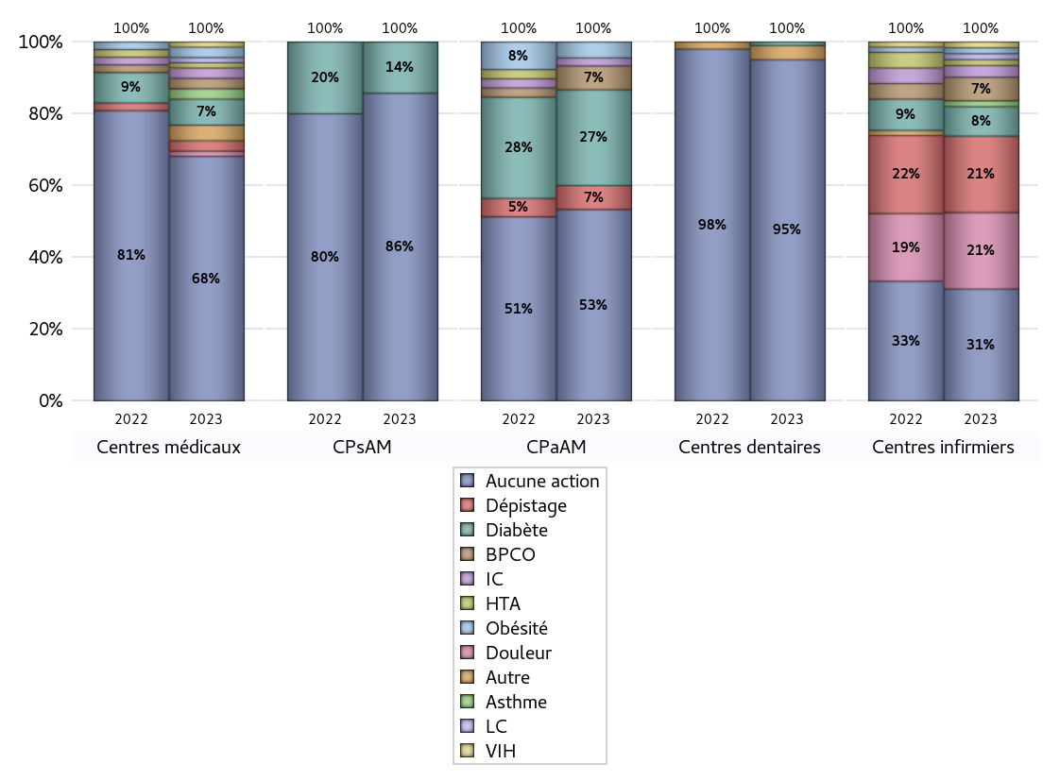
EDUCATION THERAPEUTIQUE DU PATIENT
 | centres médicaux |  |  | Centres de santé polyvalents sans auxiliaires médicaux CPsAM |  | Centres de santé polyvalents avec auxiliaires médicaux CPaAM |  | Total centres à activité médicale | Centres de santé dentaires |  |  | Centres de santé infirmiers |  | Grand Total | Dont centres de santé pluri professionnels
 | avec MG et avec auxiliaires médicaux | avec MG et sans auxiliaires médicaux | sans MG | avec MG | sans MG | avec MG | sans MG |  | avec MG et avec auxiliaires médicaux | avec MG et sans auxiliaires médicaux | sans MG | avec MG | sans MG
Aucune action | 9 | 33 | 5 | 4 | 2 | 14 | 10 | 77 | 0 | 0 | 96 | 0 | 19 | 192 | 24
Sous total aucune action | 47 |  |  | 6 |  | 24 |  |  | 96 |  |  | 19
Diabète | 3 | 2 | 0 | 1 | 0 | 12 | 0 | 18 | 0 | 0 | 1 | 0 | 5 | 24 | 15
Sous total diabète | 5 |  |  | 1 |  | 12 |  |  | 1 |  |  | 5
Asthme | 1 | 1 | 0 | 0 | 0 | 0 | 0 | 2 | 0 | 0 | 0 | 0 | 1 | 3 | 1
Sous total asthme | 2 |  |  | 0 |  | 0 |  |  | 0 |  |  | 1
BPCO | 1 | 1 | 0 | 0 | 0 | 3 | 0 | 5 | 0 | 0 | 0 | 0 | 4 | 9 | 4
Sous total BPCO | 2 |  |  | 0 |  | 3 |  |  | 0 |  |  | 4
Insuffisance cardiaque (IC) | 1 | 1 | 0 | 0 | 0 | 1 | 0 | 3 | 0 | 0 | 0 | 0 | 2 | 5 | 2
Sous total IC | 2 |  |  | 0 |  | 1 |  |  | 0 |  |  | 2
HTA | 0 | 1 | 0 | 0 | 0 | 0 | 0 | 1 | 0 | 0 | 0 | 0 | 1 | 2 | 0
Sous total HTA | 1 |  |  | 0 |  | 0 |  |  | 0 |  |  | 1
Lombalgie chronique (LC) | 0 | 1 | 0 | 0 | 0 | 0 | 0 | 1 | 0 | 0 | 0 | 0 | 1 | 2 | 0
Sous total LC | 1 |  |  | 0 |  | 0 |  |  | 0 |  |  | 1
Obésité | 1 | 1 | 0 | 0 | 0 | 2 | 0 | 4 | 0 | 0 | 0 | 0 | 1 | 5 | 3
Sous total obésité | 2 |  |  | 0 |  | 2 |  |  | 0 |  |  | 1
VIH | 0 | 1 | 0 | 0 | 0 | 0 | 0 | 1 | 0 | 0 | 0 | 0 | 1 | 2 | 0
Sous total VIH | 1 |  |  | 0 |  | 0 |  |  | 0 |  |  | 1
Douleur | 0 | 1 | 0 | 0 | 0 | 0 | 0 | 1 | 0 | 0 | 0 | 0 | 13 | 14 | 0
Sous total douleur | 1 |  |  | 0 |  | 0 |  |  | 0 |  |  | 13
Action de dépistage | 1 | 1 | 0 | 0 | 0 | 3 | 0 | 5 | 0 | 0 | 0 | 0 | 13 | 18 | 4
Sous total dépistage | 2 |  |  | 0 |  | 3 |  |  | 0 |  |  | 13
Autre | 1 | 2 | 0 | 0 | 0 | 0 | 0 | 3 | 0 | 0 | 4 | 0 | 0 | 7 | 1
Sous total autre | 3 |  |  | 0 |  | 0 |  |  | 4 |  |  | 0

Total1 des Centres de santé avec au moins une action | 4 | 3 | 0 | 1 | 0 | 14 | 0 | 22 | 0 | 0 | 4 | 0 | 18 | 44 | 18
Total2 des Centres de santé avec au moins une action | 7 |  |  | 1 |  | 14 |  |  | 4 |  |  | 18

promo santé
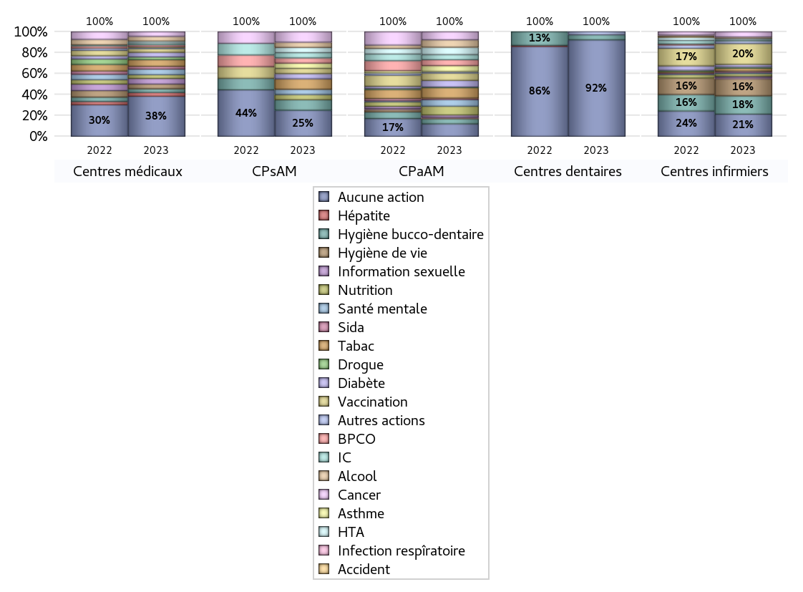
PROMOTION ET EDUCATION POUR LA SANTE
 | centres médicaux |  |  | Centres de santé polyvalents sans auxiliaires médicaux CPsAM |  | Centres de santé polyvalents avec auxiliaires médicaux CPaAM |  | Total centres à activité médicale | Centres de santé dentaires |  |  | Centres de santé infirmiers |  | Grand Total | Dont centres de santé pluri professionnels
 | avec MG et avec auxiliaires médicaux | avec MG et sans auxiliaires médicaux | sans MG | avec MG | sans MG | avec MG | sans MG |  | avec MG et avec auxiliaires médicaux | avec MG et sans auxiliaires médicaux | sans MG | avec MG | sans MG
Aucune action | 7 | 31 | 5 | 4 | 1 | 7 | 10 | 65 | 0 | 0 | 95 | 0 | 17 | 177 | 15
Sous total aucune action | 43 |  |  | 5 |  | 17 |  |  | 95 |  |  | 17
diabète | 4 | 1 | 0 | 1 | 0 | 9 | 0 | 15 | 0 | 0 | 0 | 0 | 2 | 17 | 13
Sous total diabète | 5 |  |  | 1 |  | 9 |  |  | 0 |  |  | 2
asthme | 1 | 0 | 0 | 1 | 0 | 8 | 0 | 10 | 0 | 0 | 0 | 0 | 0 | 10 | 9
Sous total asthme | 1 |  |  | 1 |  | 8 |  |  | 0 |  |  | 0
BPCO | 2 | 0 | 0 | 1 | 0 | 8 | 0 | 11 | 0 | 0 | 0 | 0 | 0 | 11 | 10
Sous total BPCO | 2 |  |  | 1 |  | 8 |  |  | 0 |  |  | 0
Insuffisance cardiaque (IC) | 2 | 0 | 0 | 1 | 0 | 7 | 0 | 10 | 0 | 0 | 0 | 0 | 1 | 11 | 9
Sous total IC | 2 |  |  | 1 |  | 7 |  |  | 0 |  |  | 1
HTA | 2 | 0 | 0 | 1 | 0 | 10 | 0 | 13 | 0 | 0 | 0 | 0 | 1 | 14 | 12
Sous total HTA | 2 |  |  | 1 |  | 10 |  |  | 0 |  |  | 1
Accident de la vie courante | 0 | 0 | 0 | 0 | 0 | 0 | 0 | 0 | 0 | 0 | 0 | 0 | 0 | 0 | 0
Sous total accident | 0 |  |  | 0 |  | 0 |  |  | 0 |  |  | 0
Alcool | 2 | 3 | 0 | 1 | 0 | 10 | 0 | 16 | 0 | 0 | 0 | 0 | 1 | 17 | 12
Sous total alcool | 5 |  |  | 1 |  | 10 |  |  | 0 |  |  | 1
cancer | 2 | 3 | 0 | 1 | 1 | 11 | 0 | 18 | 0 | 0 | 0 | 0 | 4 | 22 | 13
Sous total cancer | 5 |  |  | 2 |  | 11 |  |  | 0 |  |  | 4
Hépatite | 1 | 3 | 0 | 0 | 0 | 0 | 0 | 4 | 0 | 0 | 0 | 0 | 0 | 4 | 1
Sous total hépatite | 4 |  |  | 0 |  | 0 |  |  | 0 |  |  | 0
Hygiène bucco-dentaire | 1 | 3 | 0 | 1 | 1 | 7 | 0 | 13 | 0 | 0 | 5 | 0 | 14 | 32 | 8
Sous total hygiène bucco-dentaire | 4 |  |  | 2 |  | 7 |  |  | 5 |  |  | 14
Hygiène de vie | 2 | 3 | 0 | 0 | 0 | 1 | 0 | 6 | 0 | 0 | 0 | 0 | 13 | 19 | 3
Sous total hygiène de vie | 5 |  |  | 0 |  | 1 |  |  | 0 |  |  | 13
Infection respiratoire | 0 | 0 | 0 | 0 | 0 | 1 | 0 | 1 | 0 | 0 | 0 | 0 | 1 | 2 | 1
Sous total infection respîratoire | 0 |  |  | 0 |  | 1 |  |  | 0 |  |  | 1
Information sexuelle | 3 | 3 | 0 | 0 | 0 | 3 | 0 | 9 | 0 | 0 | 0 | 0 | 1 | 10 | 6
Sous total information sexuelle | 6 |  |  | 0 |  | 3 |  |  | 0 |  |  | 1
Nutrition | 1 | 3 | 0 | 1 | 0 | 12 | 0 | 17 | 0 | 0 | 0 | 0 | 2 | 19 | 13
Sous total nutrition | 4 |  |  | 1 |  | 12 |  |  | 0 |  |  | 2
santé mentale | 3 | 3 | 0 | 1 | 0 | 9 | 0 | 16 | 0 | 0 | 0 | 0 | 1 | 17 | 12
Sous total santé mentale | 6 |  |  | 1 |  | 9 |  |  | 0 |  |  | 1
Sida | 0 | 3 | 0 | 0 | 0 | 2 | 0 | 5 | 0 | 0 | 0 | 0 | 1 | 6 | 2
Sous total sida | 3 |  |  | 0 |  | 2 |  |  | 0 |  |  | 1
Tabac | 3 | 4 | 0 | 1 | 1 | 14 | 0 | 23 | 0 | 0 | 0 | 0 | 2 | 25 | 17
Sous total tabac | 7 |  |  | 2 |  | 14 |  |  | 0 |  |  | 2
Usage de la drogue | 0 | 3 | 0 | 0 | 0 | 1 | 0 | 4 | 0 | 0 | 0 | 0 | 1 | 5 | 1
Sous total drogue | 3 |  |  | 0 |  | 1 |  |  | 0 |  |  | 1
Vaccination | 1 | 3 | 0 | 1 | 0 | 10 | 0 | 15 | 0 | 0 | 0 | 0 | 16 | 31 | 11
Sous total vaccination | 4 |  |  | 1 |  | 10 |  |  | 0 |  |  | 16
Autres actions | 1 | 0 | 0 | 0 | 0 | 2 | 0 | 3 | 0 | 0 | 3 | 0 | 2 | 8 | 3
Sous total autres actions | 1 |  |  | 0 |  | 2 |  |  | 3 |  |  | 2

Total1 des Centres de santé avec au moins une action | 6 | 5 | 0 | 1 | 1 | 21 | 0 | 34 | 0 | 0 | 5 | 0 | 20 | 59 | 27
Total2 des Centres de santé avec au moins une action | 11 |  |  | 2 |  | 21 |  |  | 5 |  |  | 20

activités spécifiques
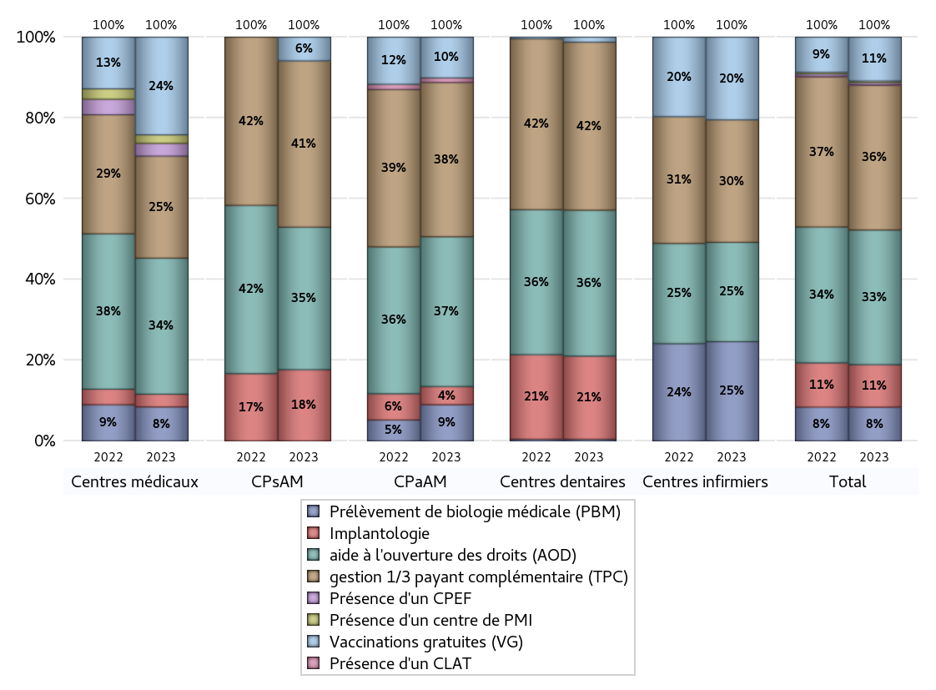
ACTIVITES SPECIFIQUES
 | centres médicaux |  |  | Centres de santé polyvalents sans auxiliaires médicaux CPsAM |  | Centres de santé polyvalents avec auxiliaires médicaux CPaAM |  | Total centres à activité médicale | Centres de santé dentaires |  |  | Centres de santé infirmiers |  | Grand Total | Dont centres de santé pluri professionnels
 | avec MG et avec auxiliaires médicaux | avec MG et sans auxiliaires médicaux | sans MG | avec MG | sans MG | avec MG | sans MG |  | avec MG et avec auxiliaires médicaux | avec MG et sans auxiliaires médicaux | sans MG | avec MG | sans MG
Prélèvement de biologie médicale (PBM) | 5 | 2 | 1 | 0 | 0 | 8 | 0 | 16 | 0 | 0 | 1 | 0 | 30 | 47 | 13
Sous total PBM | 8 |  |  | 0 |  | 8 |  |  | 1 |  |  | 30
Implantologie | 0 | 3 | 0 | 2 | 1 | 3 | 1 | 10 | 0 | 0 | 49 | 0 | 0 | 59 | 3
Sous total implanto | 3 |  |  | 3 |  | 4 |  |  | 49 |  |  | 0
aide à l'ouverture des droits (AOD) | 8 | 21 | 3 | 4 | 2 | 24 | 9 | 71 | 0 | 0 | 86 | 0 | 30 | 187 | 33
Sous total AOD | 32 |  |  | 6 |  | 33 |  |  | 86 |  |  | 30
gestion 1/3 payant complémentaire (TPC) | 6 | 15 | 3 | 5 | 2 | 24 | 10 | 65 | 0 | 0 | 99 | 0 | 37 | 201 | 31
Sous total TPC | 24 |  |  | 7 |  | 34 |  |  | 99 |  |  | 37
Présence d'un CLAT | 0 | 0 | 0 | 0 | 0 | 1 | 0 | 1 | 0 | 0 | 0 | 0 | 0 | 1 | 1
Sous total CLAT | 0 |  |  | 0 |  | 1 |  |  | 0 |  |  | 0
Présence d'un CeGIDD | 0 | 0 | 0 | 0 | 0 | 0 | 0 | 0 | 0 | 0 | 0 | 0 | 0 | 0 | 0
Sous total CeGIDD | 0 |  |  | 0 |  | 0 |  |  | 0 |  |  | 0
Présence d'un CPEF | 0 | 3 | 0 | 0 | 0 | 0 | 0 | 3 | 0 | 0 | 0 | 0 | 0 | 3 | 0
Sous total CPEF | 3 |  |  | 0 |  | 0 |  |  | 0 |  |  | 0
Présence d'un centre de PMI | 0 | 2 | 0 | 0 | 0 | 0 | 0 | 2 | 0 | 0 | 0 | 0 | 0 | 2 | 0
Sous total PMI | 2 |  |  | 0 |  | 0 |  |  | 0 |  |  | 0
Vaccinations gratuites (VG) | 4 | 18 | 1 | 1 | 0 | 9 | 0 | 33 | 0 | 0 | 3 | 0 | 25 | 61 | 13
Sous total VG | 23 |  |  | 1 |  | 9 |  |  | 3 |  |  | 25
Total | 95 |  |  | 17 |  | 89 |  | 201 | 238 |  |  | 122 |  | 561 | 94

